Ficha Técnica Formulación
MEDE01.07.01.18.P05.F02
1
VERSIÓN
09/mar/2018
FECHA DE
ENTRADA EN
VIGENCIA
SISTEMAS DE GESTIÓN Y CONTROL
INTEGRADOS
(SISTEDA, SGC y MECI)
FICHA TÉCNICA DE FORMULACIÓN DE INDICADORES
DIRECCIONAMIENTO
ESTRATÉGICO
INFORMACIÓN ESTRATÉGICA

1. IDENTIFICACIÓN

Indicador asociado a: |  | Tipo de Indicador |  |  | Código del Indicador

Plan de desarrollo | X | Eficiencia |  |  | MMDI02.04.18.FT02
Procesos | X | Eficacia
Trámites y servicios |  | Efectividad | X
Otro ¿Cuál? |  | Otro ¿cual?

Descripción

Plan de Desarrollo Municipal | Nombre y vigencia : |  | Cali Progresa Contigo - 2016 - 2019
 | Eje: |  | 2. Cali Amable y Sostenible
 | Componente: |  | 2.3 Componente: Ordenamiento territorial e integración regional
 | Programa: |  | 2.2.1. Planificaciòn y Control del Territorio 2.3.2. Espacios públicos más verdes e incluyentes 2.3.3. Renovación y redensificación urbana sustentable 2.4.1. Protecciòn ambiental de las cuencas hidrograficas y el campesino 2.4.3. Edicaciòn y Cultura Ambiental 2.5.1. Conocimiento de Riesgos 2.6.2. Gestión integral de residuos sólidos 5.2.1. Informaciòn de Calidad para la planificaciòn Territorial
Modelo de operación por procesos | Macroproceso: |  | Desarrollo Integral del Territorio - MMDI02
 | Proceso: |  | Sustentabilidad Ambiental - MMDI02.04
 | Subproceso: |  | No aplica
 | Procedimiento (Código): |  | No aplica
Tramites y Servicios | Nombre del Tramite o Servicio: |  | No aplica
 | Tiempo máximo de respuesta legal: |  | No aplica
 | Normatividad que regula el tiempo de respuesta: |  | No aplica
Otro | Nombre y vigencia : |  | No aplica
2. METADATO DEL INDICADOR
Componente | Descripción
Nombre del indicador | Índice de Calidad Ambiental Urbana
Sigla o abreviatura* | ICAU
Definiciones y conceptos | El ICAU se compone de indicadores simples que reflejan la situación ambiental de las áreas urbanas y cuya información principal puede ser extraída de instrumentos de planeación ambiental o territorial y están disponibles en bases nacionales, regionales o locales. Igualmente, la iniciativa presenta coherencia y correspondencia con las propuestas que sobre el mismo tema se vienen desarrollando a nivel nacional e internacional. El índice incluye también indicadores cuya información debe empezar a generarse por parte de las autoridades ambientales, ya que se ha identificado que es relevante para la calidad ambiental urbana y puede ser reportada en el marco de sus funciones y competencias.
Objetivo del Indicador | Determinar, en el marco de lo establecido en la Política de Gestión Ambiental Urbana, la calidad ambiental de las áreas urbanas, a través de indicadores simples que permitan medir y hacer seguimiento a cambios cuantitativos, de elementos relevantes de la calidad ambiental urbana, en determinado momento del tiempo o entre periodos de tiempo. Como objetivos específicos se tienen los siguientes: • Evaluar el comportamiento de un indicador simple en el tiempo • Evaluar el comportamiento de un área urbana en el tiempo • Comparar áreas urbanas con características similares • Soportar la toma de decisiones relacionadas con la implementación de la Política de Gestión Ambiental Urbana y el mejoramiento de la calidad ambiental urbana • Incidir en el comportamiento de la sociedad, mediante la comunicación de sus resultados
Método de Medición | Para el cálculo del Índice de Calidad Ambiental Urbana se estableció que el grupo de indicadores directos debe tener un mayor peso en la definición del resultado final del ICAU, por lo cual se definió otorgar una participación del 70% a este grupo de indicadores y el 30%, lo representa el grupo de indicadores indirectos 12. Al interior de cada grupo de indicadores, directos e indirectos, se definió otorgar el mismo porcentaje de participación a cada uno de los indicadores que lo conforman, por lo cual el establecimiento del valor del grupo, se realiza utilizando la siguiente fórmula: Valor final del grupo de indicadores directos: FD = ∑VOI*70/(# de indicadores del grupo) Valor final del grupo de indicadores indirectos: FI = ∑VOI*30/(# de indicadores del grupo) Donde VOI, es el valor obtenido del indicador de acuerdo con la escala de calificación asignada a cada valor de referencia. Una vez obtenidos los valores finales (VF) de cada grupo de indicadores (directos e indirectos), se realiza la suma de los dos, cuyo resultado es el valor final del Índice. El ICAU lo conforman 10 indicadores directos y 6 indicadores indirectos los cuales se definen de la siguiente manera: Indicadores directos: relacionados con las funciones y políticas ambientales, cuya generación es responsabilidad directa de la Autoridad Ambiental. 1. Superficie de Área Verde por habitante 2. Calidad del aire 3. Calidad del Agua Superficial 4. Porcentaje de áreas protegidas y estrategias complementarias de conservación urbanas 5. Porcentaje de residuos sólidos aprovechados 6. Porcentaje de superficie construida con criterios de sostenibilidad 7. Porcentaje de población urbana expuesta a ruido por encima del nivel de referencia 8. Porcentaje de población que participa en gestión ambiental urbana 9. Porcentaje de población vinculada a estrategias de educación ambiental en áreas urbanas 10. Porcentaje de Población urbana localizada en zonas de amenaza alta Indicadores indirectos: relacionados con
Rangos de Cumplimiento | No aplica
Unidad de Medida | Adimensional
Formula | ICAU = VFD + VFI
Definición de Variables de la Formula | VFD: Valor final del grupo de indicadores directos = ∑VOI*(70/(# de indicadores del grupo directo))
 | VFI: Valor final del grupo de indicadores indirectos = ∑VOI*(30/(# de indicadores del grupo indirecto))
 | VOI: Valor obtenido de acuerdo con la escala de calificación asignada
Valores de Referencia* | 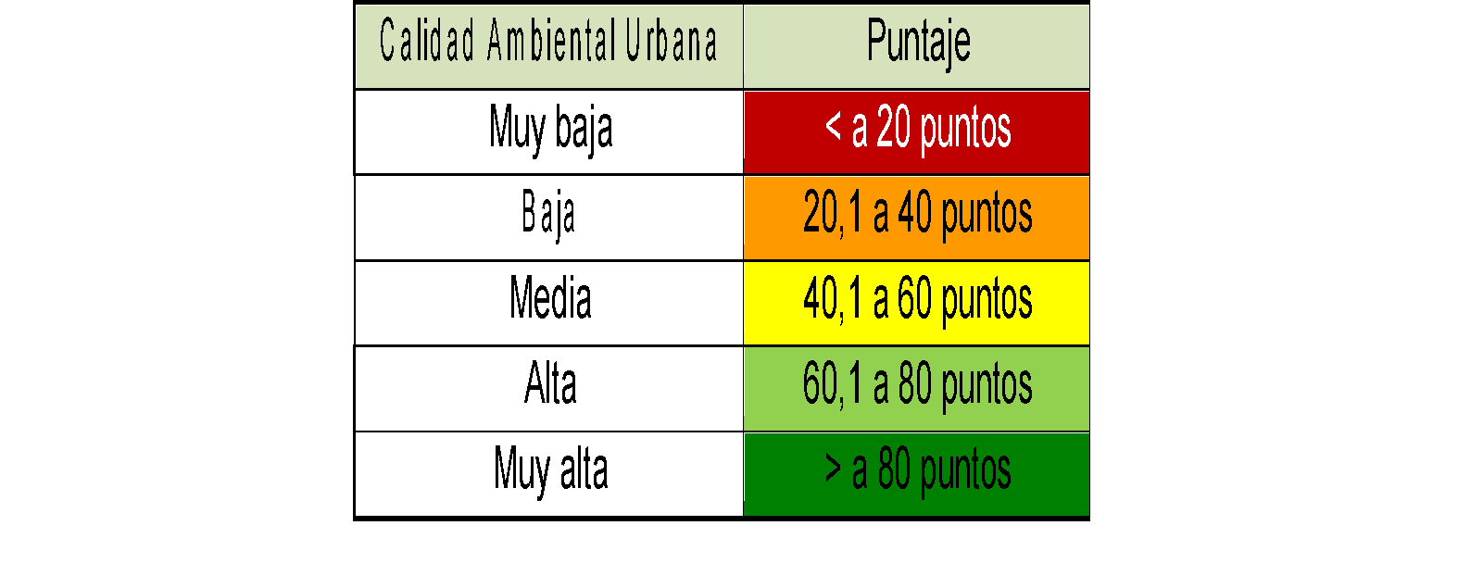
Desagregación temática* | No aplica
Desagregación geográfica* | Municipal
Línea de Base | 33 vigencia 2013
Periodicidad de medición (Mes/trimestre/Semestre/Anual) | Anual
Fuente de los Datos | Departamento Administrativo de Gestión del Medio Ambiente - DAGMA Departamento Administrativo de Planeación Municipal - DAPM Departamento Administrativo de Hacienda Municipal - DAHM Metrocali EMSIRVA en liquidación EMCALI
Responsable | Lider del Proceso Sustentabilidad Ambiental; Departamento Administrativo de Gestión del Medio Ambiente - DAGMA.
Observaciones | Se resalta que este no es un indicador, es un indice, por lo tanto lo conforman una bateria de 16 indicadores cada uno con su propia metodología de calculo, el cual hace que su fuente de datos sean diferentes entidades, para lo cual el DAGMA debe hacer las solicitudes necesarias para la solicitud de estos datos. El indicador debe ser reportado al Minambiente cada 2 años, sin embargo el DAGMA realizará su gestión de manera anual para ir realizandole un seguimiento mas estricto a la calidad ambiental urbana. Para mayor información acerca del calculo de este indice por favor remitirce al siguiente enlace: http://www.minambiente.gov.co/index.php/component/content/article/2051-plantilla-asuntos-ambientales-y-sectorial-y-urbana-sin-galeria-85#documentos-relacionados
Fecha de elaboración de la Ficha Técnica | 01/ago/2018 |  |  | Fecha de actualización de la Ficha Técnica

* Si aplica

Ficha T Seguimiento
 |  |  |  |  |  |  |  |  |  | Nota:En la ficha tecnica de Formulaciòn se mantiene la recomnedacion de DAPM de asignar No plaica, sin embargo bajo el enfoque por procesos y considerando los esfuerzo requeridos para aumentar el valor del indice. Se plantea rangos para vigilar el cumplimineto de la meta propuesta en PDM 2016 - 2019, asi:

MEDE01.07.01.18.P05.F05
1
VERSIÓN
09/mar/2018
FECHA DE
ENTRADA
EN VIGENCIA
SISTEMAS DE GESTIÓN Y CONTROL
INTEGRADOS
(SISTEDA, SGC y MECI)
FICHA TÉCNICA DE SEGUIMIENTO DE INDICADORES
DIRECCIONAMIENTO ESTRATEGICO
INFORMACIÓN ESTRATEGICA

 |  |  |  |  |  |  |  |  |  | % Cumplimiento
 |  |  |  |  |  |  |  |  |  | Satisfactorio | >= 40
 |  |  |  |  |  |  |  |  |  | Medio | >=20 y < 40
Nombre del Indicador |  |  | Índice de Calidad Ambiental Urbana |  |  |  |  |  |  | Critico | < 20

Vigencia (Año del seguiminto) | Periodicidad de medición (Mes/Trimestre/Semestre/Año) | Meta según Periodicidad de medición | VFD: Valor final del grupo de indicadores directos | VFI: Valor final del grupo de indicadores indirectos | Resultado del Indicador ICAU | % de Cumplimiento de la meta |  | Análisis y Observaciones | Mejora
2017 | Enero - Diciembre 2016 | 41
2018 | Enero - Diciembre 2017 | 41 | 38 | 22 | 59.8 | 145.9% | Satisfactorio | Se resalta que el resultado del ICAU 2017 es provisional hasta que el Ministerio de Ambiente y Desarrollo Sostenible (MADS) valide los cálculos y el cumplimiento de la metodología estipulada. El resultado oficial lo publicará el MADS en el documento oficial del ICAU de las ciudades mayores a 500 mil habitantes, el cual podrá ser descargado desde la página web de este organismo. Analizando los resultados de Santiago de Cali se observa un crecimiento de más de 18 puntos con respecto al reporte del año 2015, cumpliendo la meta de mantener y mejorar la calidad ambiental urbana de Santiago de Cali. Sin embargo se resalta que en la clasificación nacional del ICAU, Cali queda en el rango de 40.1 a 60 puntos, es decir una clasificación ambiental media, lo cual es un comportamiento similar de calidad ambiental en las grandes urbes de Colombia.
2019 | Enero - Diciembre 2018 | 41 | 38 | 22 | 59.8 | 145.9% | Satisfactorio | El ICAU según la metodología planteada por el Minambiente, es un indicador que representa la calidad ambiental de las ciudades mayores a 500 mil habitantes y se debe reportar al Minambiente cada dos años. Debido a las dificultades que implica el proceso de cálculo del ICAU tanto en la recolección de información como en el procesamiento de cada uno de los 16 de indicadores, además de la restructuración que el Minambiente está realizando a la metodología, se realizará el siguiente cálculo del ICAU en el año 2020, una vez el Ministerio publique en el portal web http://www.minambiente.gov.co/index.php/component/content/article/2051-plantilla-asuntos-ambientales-y-sectorial-y-urbana-sin-galeria-85#informaci%C3%B3n-para-reporte-icau-periodo-2016-2017, la versión 3 del nuevo documento metodológico y el informe oficial del ICAU 2018. Se resalta que el ICAU en los reportes año 2015 y 2017, ha mostrado una tendencia creciente en su valor absoluto, pasando de 47.3 a 58.9, esto debido a que ha aumentado la cantidad de indicadores calculados, manteniendo en categoría ambiental de clasificación media la cual está entre los 40.1 a 60 puntos, por lo que se espera que el siguiente reporte se mantenga al menos en dicha categoría.

Seguimiento

